平面図記載例（標準様式３）
（標準様式３）
平面図
事業所・施設の名称

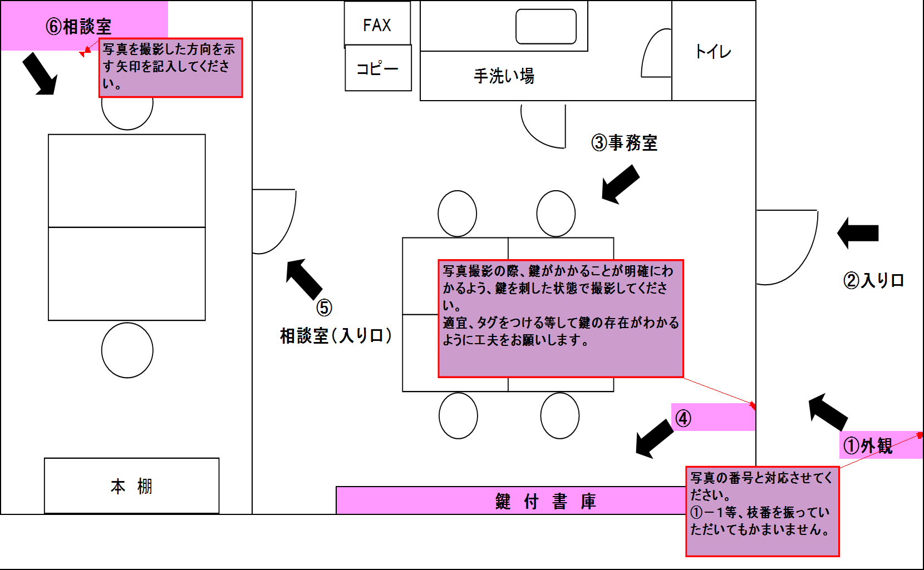

備考 1 | 必ずしも本様式によらず、各室の用途及び面積の分かるものであれば、既存の平面図等をもって提出書類として差し支えありません。
2 | 各室の用途を記載してください。
3 | 当該事業の専用部分と他との共用部分を色分けする等使用関係を分かり易く表示してください。

誓約書（標準様式６）
（標準様式６）

誓 約 書

別シート「誓約書 別紙②」も添付してください。
 |  |  | 年 | 月 | 日
墨田区長あて

申請者 |  | （名称）

 |  | （代表者の職名・氏名）

申請者が別紙のいずれにも該当しない者であることを誓約します。

 | 別紙①： 地域密着型サービス事業所向け
〇 | 別紙②： 居宅介護支援事業所向け
 | 別紙③： 地域密着型介護予防サービス事業所向け
 | 別紙④： 介護予防支援事業所向け
（該当に○）

